Баг-репорты
Тестовое окружение: |  | Веб-сайт: https://podaro4ek.by ОС: Windows 11 Браузер: Google Chrome Version 140.0.7339.208 (Official Build) (64-bit)
№ | Серьезность | Приоритет | Описание | Предусловия | Шаги воспроизведения | Фактический результат | Ожидаемый результат | Приложения
1 | Низкий | Средний | Смещение иконки '+' влево на название категории в каталоге товаров для третьего уровня вложенности | 1. Открыть сайт https://podaro4ek.by | 1. Нажать на иконку '+' для раздела первого уровня вложенности из каталога товаров (например 'Товары для праздника') 2. Нажать на иконку '+' для раздела второго уровня вложенности (например 'Кигуруми') 3. Обратить внимание на расположение иконки '+' для раздела третьего уровня вложенности ('Пижамы, кигуруми') | Иконка '+' смещается влево на название раздела | Иконка '+' расположена справа от названия раздела и выровнена по вертикали относительно остальных иконок вложенности | 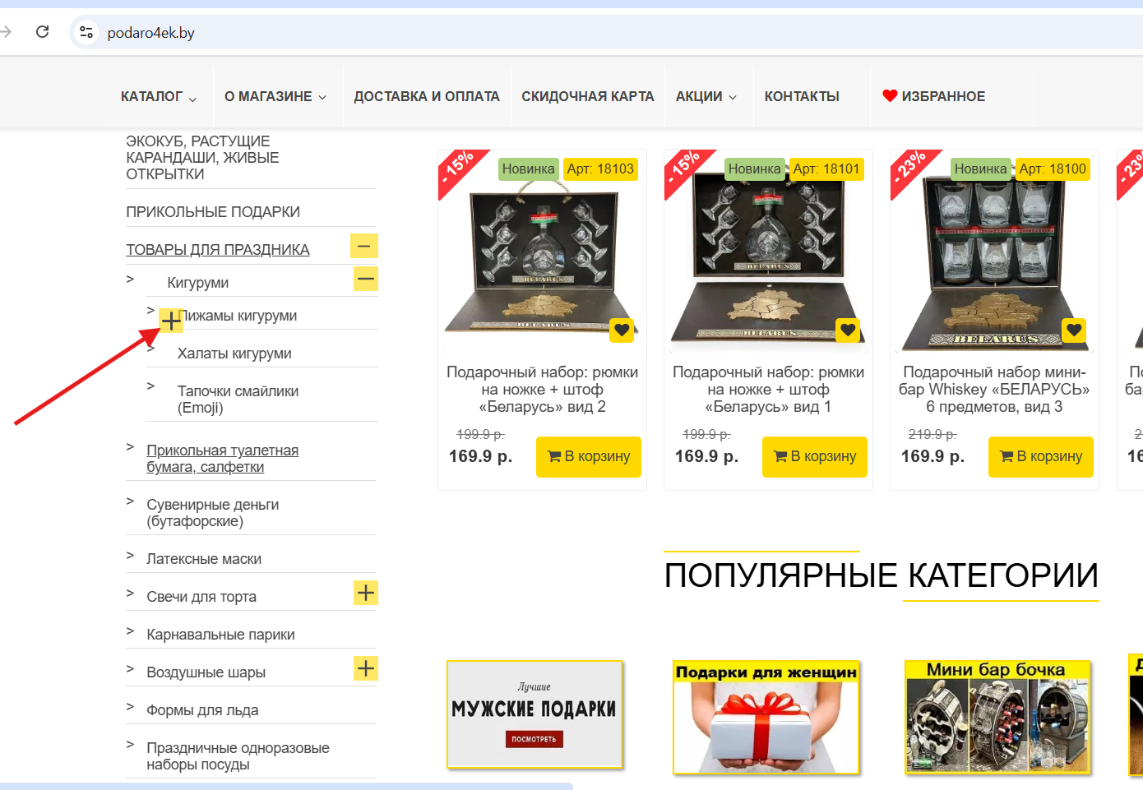
2 | Высокий | Высокий | Возможность ввода кириллических символов в поле "Телефон" и создания заказа с некорректными данными | 1. Открыть сайт https://podaro4ek.by 2. Добавить товар в корзину | 1. Открыть корзину 2. Ввести в поле 'Телефон' символы на кириллице 3. Заполнить остальные обязательные поля формы валидными данными 4. Нажать кнопку 'Подтвердить заказ' | Поле с номером телефона принимает ввод кириллических символов. Сообщение об ошибке не появляется. Заказ создается в системе с некорректыми данными. | Ввод кириллических символов в поле 'Телефон' и создание заказа невозможны. | 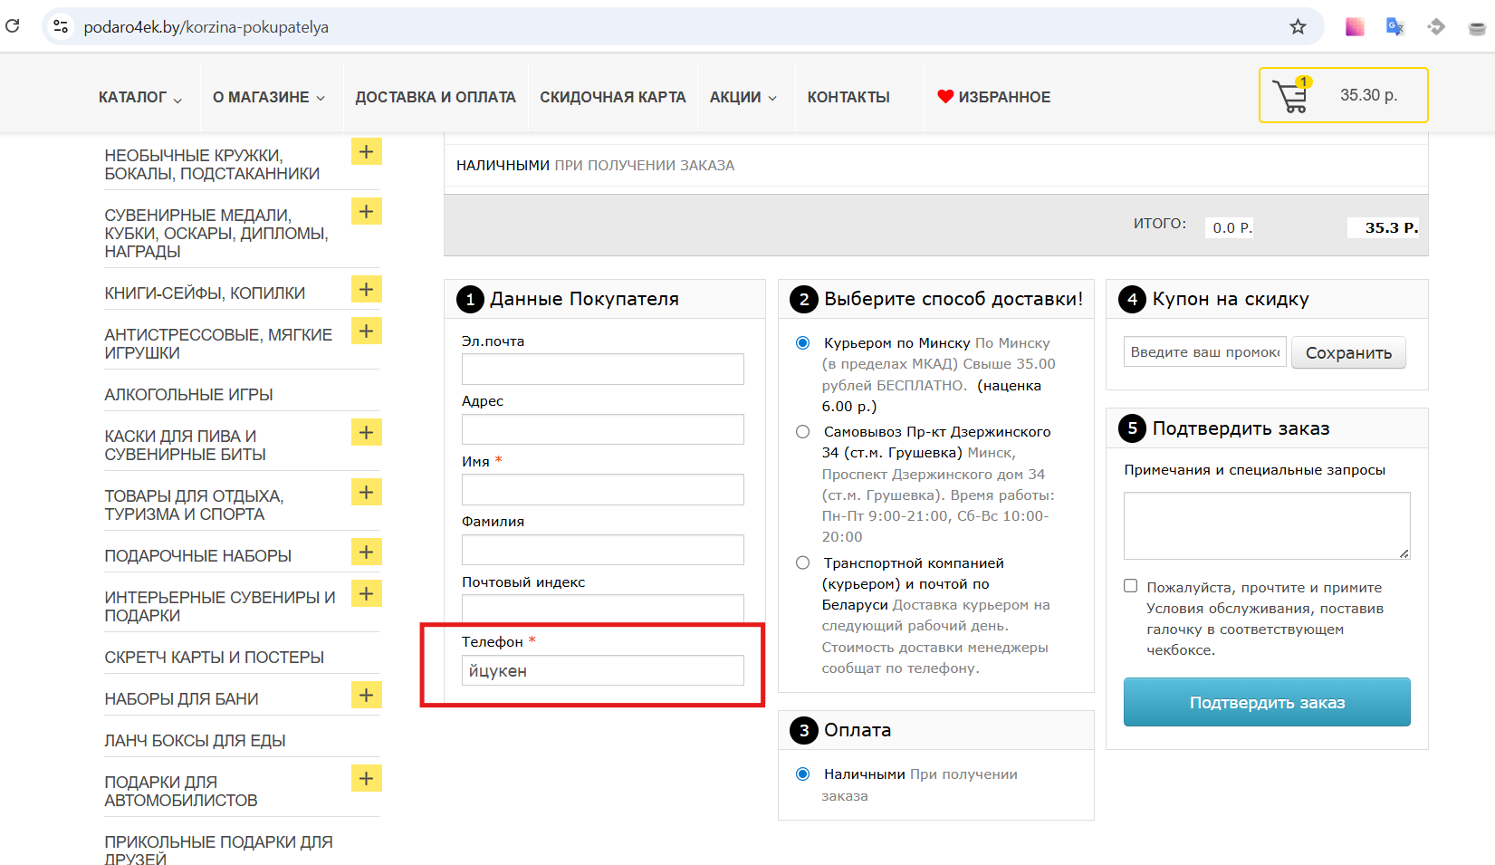 https://drive.google.com/file/d/1NDYT-lKGrIL2g0Uuwx9FmK9nAEezXd5V/view?usp=sharing
3 | Низкий | Средний | Отсутствие визуального индикатора '*' обязательности полей в форме регистрации | 1. Открыть сайт https://podaro4ek.by | 1. Кликнуть по разделу 'Мой аккаунт' 2. Нажать на кнопку 'Регистрация' 3. Обратить внимание на форму регистрации | Поля 'Пароль' и 'Повторить пароль' не имеют отметки '*' об обязательности заполнения | Все обязательные для заполнения поля имеют визуальный индикатор '*' | 